界面操作说明
战斗规则说明

文档说明

 | 1 | 《战神远征》的战斗表现主要基于《联盟传说》制作。但是希望在此基础上，添加一些夸张化的表现。具体参考《兽人必须死》

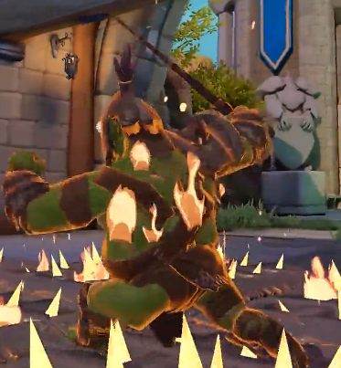
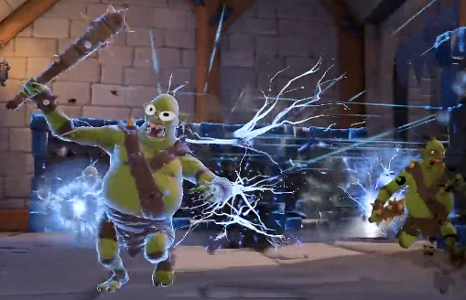
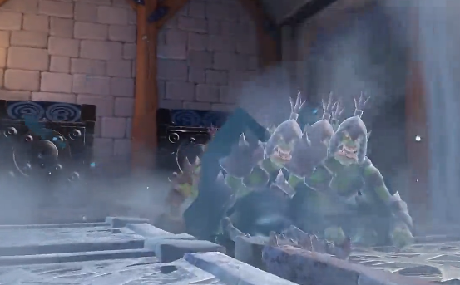
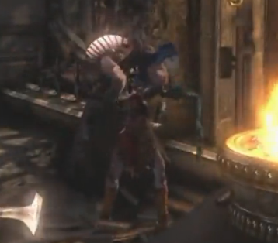

 |  | 灼烧 |  | 麻痹 | 冰冻 |  | 擒投

 | 2 | 补充格挡、翻滚、宝物、切换武器这几项新操作的说明。

 | 3 | 补充格挡反击，奎爷擒投等技能表现说明。

操作说明

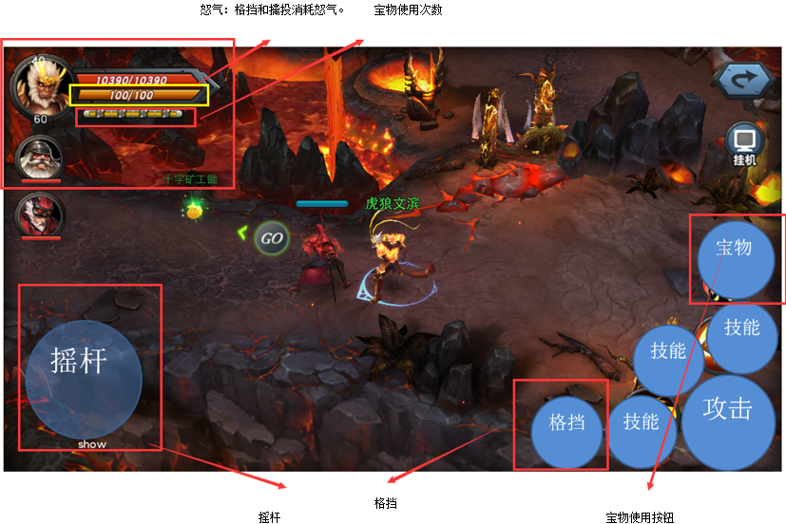

1

2

6

3

5

4

1
 |  |  | 说明 |  |  | 操作
 |  | 武器显示 | 武器始终按链刃→巨剑→盾茅→巨锤这样的顺序循环切换，战斗状态下不能切换。 |  |  | 横向滑动切换武器 左划回退，右划前进。 长按2秒，可爆发怒气。

 |  | 绿色血槽 | 显示玩家生命状态。

 |  | 蓝色耐力 | 显示体力状态，体力用于格挡和格挡反击，翻滚这三项操作。

 |  | 黄色宝物 | 以水晶或者水晶表示，标记玩家可以使用宝物的次数，最多累计3次。

 |  | 整把剑 | 代表怒气进度，当全部怒气满时，整把武器附加火焰燃烧特效。玩家进入天神下凡状态。

2

 |  | 伙伴显示区 | 只显示头像和血条。 |  |  | 无操作（待定）

3

 |  | 摇杆区 | 正常不显示，玩家按住挪动时显示。控制玩家站立或者移动。 |  |  | 长按搓动

4
 |  | 格挡按钮 | 长按按钮，0.8秒后，玩家进入格挡状态。 |  |  | 长按 摇杆加快速双击
 |  |  | 当摇杆有效且快速双击格挡按钮时，触发朝摇杆方向翻滚动作。 |  |  | 快速双击+摇杆
 |  |  | 长按按钮，并且玩家在进入格挡状态0.8秒内触发有效格挡时，进入格挡反击QTE状态。 格挡反击有效时间0.5秒，玩家释放格挡按钮进行反击。 |  |  | 快速释放按钮

5
 |  | 攻击按钮 | 显示技能和普通攻击。 |  |  | 点击

6

 |  | 宝物技能 | 显示宝物图标，点击触发宝物技能。 |  |  | 点击

属性规则

 | 耐力规则：

 |  | 1.每个玩家耐力初始值100点，耐力的上限等于100点，每次进入关卡重置。

 |  | 2.玩家耐力＜100时，每2秒回复5点耐力。

 |  | 3.成功格挡，每次消耗5点耐力。格挡反击消耗10点耐力，翻滚消耗15点耐力。

 |  | 4.战斗中玩家拾取耐力球，可恢复少量耐力。

 | 宝物规则：

 |  | 1.宝物按钮和宝物次数的显示在开启宝物系统后出现。

 |  | 2.玩家每次进入关卡，默认激活一颗水晶，关卡中拾取水晶后增加。

 |  | 3.宝物次数显示处，最多显示三颗水晶，再多以废弃计算。

 |  | 4.玩家每次使用宝物技能时，消耗一颗水晶。

 |  | 5.玩家的VIP等级会影响进入关卡时初始的水晶数量。V3初始2颗，V8初始3颗。

 | 怒气规则：

 |  | 1.玩家怒气值的上限也为200。每次进入关卡，基础值为50，可通过军团系统修正。

 |  | 2.怒气在玩家或宠物击杀怪物时增加。以灵魂球的形式表示，参考超神之路。

 |  | 3.玩家受到伤害时增加怒气。增加的怒气以基础值+伤害百分比累计。

 |  | 4.当怒气满时，血条的长剑框附加显眼特效。并且出现提示，长按2秒触发爆气状态。

 |  | 5.爆气状态下，进入子弹时间。主角身体巨大化，移动速度加快，所有技能冷却大幅缩短，不吃受击效果。具体效果参考《死神嘉年华》卍解表现。

 |  | 6.爆气后，玩家进入虚弱状态，不再累计怒气。离开关卡后虚弱消失。

 | 格挡规则：

 |  | 1.格挡需要消耗耐力，耐力＜5时，无法触发格挡。已经处于格挡状态时，耐力下降自动取消格挡状态。

 |  | 2.玩家按住格挡按钮时，立马停止移动，0.8秒后进入格挡姿势。格挡状态下，玩家受到的伤害下降为正常伤害的5%。

 |  | 3.玩家耐力≥10且进入格挡状态后，在0.8秒内第一次触发有效格挡时。主角进入格挡反击预判。预判时间持续0.5秒，期间玩家霸体免疫任何伤害和负面效果。

 |  | 4.在预判时间内，玩家松开格挡按钮，则直接进入反击效果。（反击效果待定，具体参考战神系列）

 |  | 5.玩家耐力≥15且操作摇杆状态下，双击格挡按钮，则触发翻滚效果。方向为摇杆当前方向。移动距离12，翻滚全程免疫伤害。

技能状态说明
技能状态规则说明

技能状态说明

 | 《战神远征》的技能实现主体还是沿用《联盟传说》中事件结合状态制作，但围绕火、冰、雷、冥四项属性在技能表现上突出强化，引入类似《兽人必须死》灼烧、麻痹、冰冻等状态。

 |  | 火：大概率在地上打出火堆，范围持续伤害，持续5秒，然后火焰爆发消失，造成大范围伤害；小概率造成敌方身上冒火，恐惧效果（在一定范围内乱跑，无法攻击），持续5秒，持续伤害
 |  | 冰：大概率在地上打出一连串冰锥，直线小范围伤害，减速敌方，持续5秒；小概率冰冻敌方（被冰包住），无法移动攻击，持续5秒，持续伤害
 |  | 雷：大概率在地上打出大蓬落雷，大范围伤害，减速敌方，持续5秒；小概率麻痹敌方（被雷光包住），无法移动攻击，持续5秒，持续伤害
 |  | 冥：大概率在地上大范围内招出黑色鬼手攻击范围内敌人，持续5秒；小概率召唤1个幽魂跟随自己，幽魂持续10秒，幽魂会自动攻击附近敌人，被攻击的敌人无法移动攻击
 |  | 所有持续伤害为每秒1次伤害，相当于人物普攻1次伤害，鬼手、幽魂攻击相当于人物普攻

技能效果

 | 《战神远征》相对《联盟传说》目前的事件效果来说，需要新增以下几个类型：

 |  | 1.伤害分摊，可分摊到指定单个单位，或者多个单位。

 |  | 2.伤害转移，直接转移某个单位的伤害，到另外一个单位。

 |  | 3.控制技能，控制两个模型通过节点结核，之后主角控制某个单位。可使用它的技能，他的属性。

 |  | 4.独立陷阱，类似兽人必须死的陷阱。陷阱有自己独立的属性计算，独立的触发和销毁逻辑。

 |  | 5.角色或者宠物死亡后，有一段时间内可执行治疗或伤害的逻辑。

